Sheet2
1. 새 사용자 계정 생성 및 권한 부여
* 쿼리문 확인

2. Snowflake 보안
- 모든 계정에 Soc 1 Type2 및 Soc 2 Type 2 규정 준수 보안 검증을 제공
- 사이트 엑세스를 안전하게 유지하고, 데이터를 보호하고, 사용자 활동을 모니터링하고,
필요한 경우 데이터를 복구하는 데 필요한 도구도제공한다.
- 인증방법, 네트워크 보안 정책, 엑세스 이력을 통한 Snowflake 쿼리 모니터링
Time Travel, 안정장치, 복제 및 장애조치 등이 있다.

3. 계정 엑세스 제어
3.1 인증 및 사용자 관리
- 제삼자 애플리케이션을 통해 Snowflake에 엑세스하는 사용자의 경우 Oauth 통합은
인증과 승인을 분리하기 떄문에 사용자 암호를 공유하지 않고도 데이터 엑세스 할 수 있다
대신 토큰을 사용하여 Snowflake 역할에 연결되기 떄문에 자격 증명 저장할 필요 없다.
- 직접 엑세스 하는 경우 타사인증을 토해 인증 가능 하다
Okta 또는 Microsoft AD FS와 같은 ID 공급업체를 사용하여 SSO에 인증된다.

4. 네트워크 보안 정책 및 방화벽 액세스 관리
- 기본적으로는 사용자는 모든 위치에서 Snowflake에 연결 할 수 있다.
- 특정 ip 주소 또는 회사의 VPN 및 VPC의 트래픽을 허용하도록 네트워크 정책을 만들 수 있다.
- 허용된 IP 주소가 아닌 경우는 자동으로 허용되지 않기 때문에 차단으로 정의된 IP범위는 허용된 IP
목록의 하위 집합이어야 한다.
- 계정 수준 네트워크 정책 / 사용자 수준 네트워크 정책 두종류가 있다.

- 네트워크 정책을 설정하려면 계정 관리자 역할을 사용해야 한다.
- 계정 관리자는 기본 메뉴->관리메뉴 -> 보안 클릭
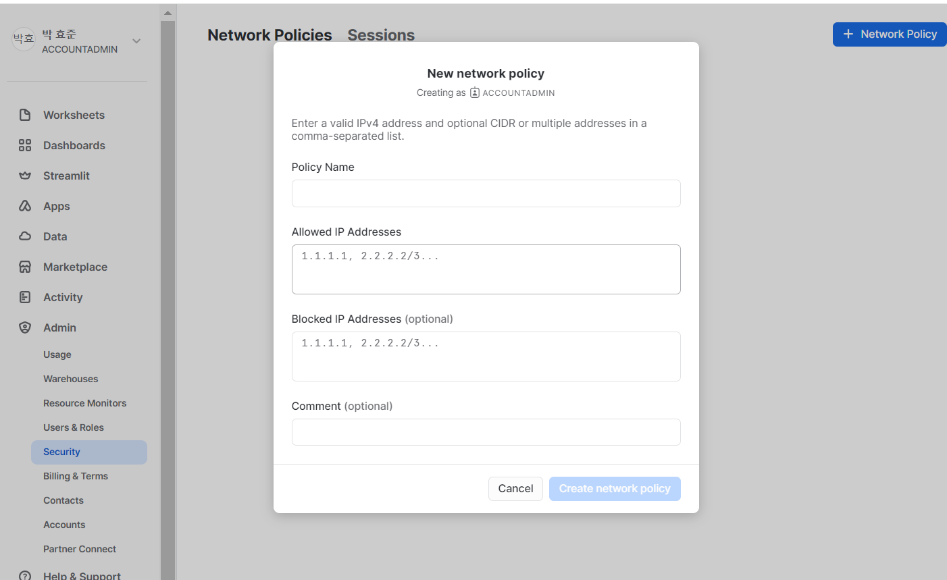

- 연결 진단 도구인 SnowCD를 사용하여 네트워크 연결 문제를 진단하고 해결 할 수 있다.

5. Snowflake ACCESS_HISTORY 계정 사용량 뷰로 활동 모니터링
- ACCESS_HISTORY 뷰는 회사의 규정 준수 감사를 충족하고 규제요구 사항을 준수하도록 액세스를 모니터링함
- 보안상의 이유로 모니터링을 수행하는 동안에는 ACCESS_HISTORY 뷰를 사용하여 스토리지 비용을 최적화하기
위해 제거할 수 있는 사용되지 않은 테이블 또는 열을 식별하는 것이 좋다.
- ACCESS_HISTORY 뷰는 지난 365일 동안 객체들의 액세스 이력을 쿼리 하는데 사용 된다.
- ACCESS_HISTORY 뷰는 GET, PUT, DELETE, INSERT, MERGE, UPDATE, COPU INTO , CREATE 대부분 쓰기 작업 지원
* 쿼리문 참조

6. 데이터 보호 및 복구
- 암호화 및 키 관리와 같은 많은 기능은 자동으로 수행되며 완전한 기능을 수행하기 위해 사용자의 개입이 필요하지 않는다.
- Time Travel 및 안전장치와 같은 기타 데이터 보호 및 복구 기능은 자동으로 존재하며 필요할때 언제든지 사용할 수 있다.

6.1 암호화 및 키 관리
- 모든 에디션에 대해 종단 간 암호화를 자동으로 제공하므로 계쩡이 배포된 클라우드 공급업체도 데이터에 엑세스 할 수 없다.
- 테이블을 저장하면 클라우드 공급업체의 스토리지 서비스를 사용하여 하나 이상의 파일이 생성되고 저장된다.
- 다른 키로 각 파일을 암호화한 다음 각 파일과 파일 키를 더 높은 수준의 테이블 마스터 키로 암호화하여
함께 래핑 한다.
- Snowflake의 계층적 키 모델은 루트 키, 계정 마스터 키, 테이블 마스터 키 및 파일 키로 구성
계정 키 또는 테이블 키의 경우 30일 이상 경과하면 Snowflake에 의해 순환된다.

1) Time Travle 및 안전장치
- 영구 데이터베이스 및 데이터베이스 객체의 이력 데이터는 최대 90일 동안 쿼리, 복제, 및 복원가능
- 임시 및 임시 데이터는 최대 24시간 엑세스 가능
- Snowflake 직원이 영구 데이터베이스 및 데이터 베이스 객체 이력 데이터를 최대 7일 후에 복구 가능
- Time Travel은 영구, 임시 또는 임시 또는 임시 테이블에 사용 할 수 있지만 외부 테이블에는 사용 할 수 없다.
- 사용 가능 명령어 : SELECT At/Before, CLONE At/Before 및 UNDROP

7. 복제 및 장애 조치
- Snowflake는 임의의 고유 키로 복제할 파일을 암호화 한다.
- 여러 지역과 클라우드 플랫폼에서 지원되는 Snowflake 복제를 통해 회사는 Snowflake 계정
간에 데이터베이스를 복제할 수 있다.
- 복제된 객체는 논리적이 아닌 물리적으로 보조 데이터베이스에 복제된다는 점
- 영구 및 일시 기본 데이터베이스를 모두 복제 할 수 있다.

8. INFORMATION_SCHEMA 데이터 사전
- 사용자 지표 및 메타 데이터 정보가 포함 되있다.
- 계정 및 데이터베이스 수준의 뷰가 포함되어있음

9. 객체 태킹
- Snowflake 태그는 열과 스키마, 데이터베이스 및 계정 수준 객체를 포함하여 다양한 객체
유형에 연결할 수 있는 스키마 수준 객체
- 태그는 태그가 키인 키-값 쌍으로 저장되며 각 태그는 다양한 문자열 값을 가질 수 있다.

10. 분류
- 테이블 또는 뷰에서 데이터를 분류하는데 사용된 역할은 데이터테베이스에서
IMPORTED PRIVILEGES 권한이 있어야 한다.
- 식별자 / 준식별자 / 민감 정보 개인 정보 범주를 지원

11. 데이터 마스킹
- 특정 데이터를 모든 사용자에게 공개하면 특히 데이터를 비공개로 안전하게 유지하기 위한 법적
및 규정 준수 요구 사항이 있는 상황에서 문제가 발생할 수 있다.
11.1) 동적 데이터 마스킹
- 마스킹 정책이 쿼리 런타임 시 열에 적용됩니다.
- 동적 데이터 마스킹은 데이터 공유와 함께 사용할 수 있지만 외부 토큰화는 사용 할 수 없다.

12. 행 엑세스 정책 및 행 수준 보안
- 데이터 마스킹은 열 기반 보안인 반면 행 엑세스 정책은 동적 행 수준 보안을 제공한다.

